Método do Ciclo
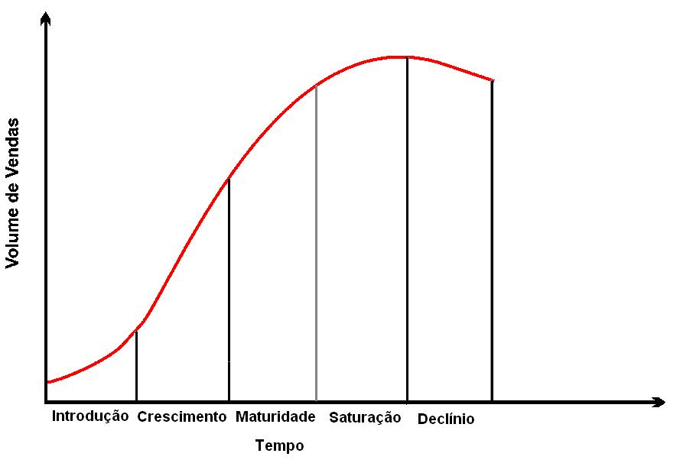
Trabalho desenvolvido pelo Bacharel em Estatístico Max Diniz Cruzeiro - LenderBook® http://www.lenderbook.com
Ordem | Fases | Fase do produto/serviço/segmento por unidade de tempo em anos segundo desempenho (Decréscimo, estabilidade e/ou Crescimento das Vendas/Produção de determinado produto) / Ano, sendo 1º o ano mais antigo e o 9º ano o mais recente

 |  | 1º | 2º | 3º | 4º | 5º | 6º | 7º | 8º | 9º
1º | Introdução | # | # | # | # | # | # | # | # | -/+
 |  | # | # | # | # | # | # | # | -/+ | -/+
 |  | # | # | # | # | # | # | -/+ | -/+ | -/+
 |  | # | # | # | # | # | -/+ | -/+ | -/+ | -/+
2º | Crescimento | # | # | # | # | 1 | 1+k | 1+k+y | 1+k+y+x | 1+k+y+x+z
3º | Maturidade | -/+ | -/+ | -/+ | -/+ | + | + | + | + | +
4º | Saturação | -/+ | -/+ | -/+ | -/+ | - | - | + | + | +
 |  | -/+ | -/+ | -/+ | -/+ | - | + | - | + | +
 |  | -/+ | -/+ | -/+ | -/+ | - | + | + | - | +
 |  | -/+ | -/+ | -/+ | -/+ | - | + | + | + | -
 |  | -/+ | -/+ | -/+ | -/+ | + | - | - | + | +
 |  | -/+ | -/+ | -/+ | -/+ | + | - | + | - | +
 |  | -/+ | -/+ | -/+ | -/+ | + | - | + | + | -
 |  | -/+ | -/+ | -/+ | -/+ | + | + | - | - | +
 |  | -/+ | -/+ | -/+ | -/+ | + | + | - | + | -
 |  | -/+ | -/+ | -/+ | -/+ | + | + | + | - | -
5º | Declínio Mórbido | -/+ | -/+ | -/+ | -/+ | - | - | - | + | +
 |  | -/+ | -/+ | -/+ | -/+ | - | - | + | - | +
 |  | -/+ | -/+ | -/+ | -/+ | - | - | + | + | -
 |  | -/+ | -/+ | -/+ | -/+ | - | + | - | - | +
 |  | -/+ | -/+ | -/+ | -/+ | - | + | - | + | -
 |  | -/+ | -/+ | -/+ | -/+ | - | + | + | - | -
6º | Declínio | -/+ | -/+ | -/+ | -/+ | -/+ | - (a) | - (a+b) | - (a+b+c) | - (a+b+c+d)
7º | Inativo / Extinto | -/+ | -/+ | -/+ | -/+ | -/+ | -/+ | -/+ | -/+ | #
 |  | -/+ | -/+ | -/+ | -/+ | -/+ | -/+ | -/+ | # | #
 |  | -/+ | -/+ | -/+ | -/+ | -/+ | -/+ | # | # | #

8º | Histórico Atípico | -/+ | # | -/+ | -/+ | -/+ | -/+ | -/+ | -/+ | -/+
 |  | -/+ | -/+ | # | -/+ | -/+ | -/+ | -/+ | -/+ | -/+
 |  | -/+ | -/+ | -/+ | # | -/+ | -/+ | -/+ | -/+ | -/+
 |  | -/+ | -/+ | -/+ | -/+ | # | -/+ | -/+ | -/+ | -/+
 |  | -/+ | -/+ | -/+ | -/+ | -/+ | # | -/+ | -/+ | -/+
 |  | -/+ | -/+ | -/+ | -/+ | -/+ | -/+ | # | -/+ | -/+ | Legenda
 |  | -/+ | # | # | -/+ | -/+ | -/+ | -/+ | -/+ | -/+ | # | Produto/Serviço/Segmento não efetuou vendas no período
 |  | -/+ | # | -/+ | # | -/+ | -/+ | -/+ | -/+ | -/+ | - | Decréscimo na venda de Produtos/Serviços/Seguimento no período
 |  | -/+ | # | -/+ | -/+ | # | -/+ | -/+ | -/+ | -/+ | + | Crescimento na venda de Produtos/Serviços/Seguimento no período
 |  | -/+ | # | -/+ | -/+ | -/+ | # | -/+ | -/+ | -/+ | -/+ | Crescimento, Estabilidade ou Decréscimo na venda de Produtos/Serviços/Seguimento
 |  | -/+ | # | -/+ | -/+ | -/+ | -/+ | # | -/+ | -/+ | Obs.: k<y<x<z e k>0 / a<b<c<d e a>0
 |  | -/+ | # | -/+ | -/+ | -/+ | -/+ | -/+ | # | -/+
 |  | -/+ | -/+ | # | # | -/+ | -/+ | -/+ | -/+ | -/+
 |  | -/+ | -/+ | # | -/+ | # | -/+ | -/+ | -/+ | -/+
 |  | -/+ | -/+ | # | -/+ | -/+ | # | -/+ | -/+ | -/+
 |  | -/+ | -/+ | # | -/+ | -/+ | -/+ | # | -/+ | -/+
 |  | -/+ | -/+ | # | -/+ | -/+ | -/+ | -/+ | # | -/+
 |  | -/+ | -/+ | -/+ | # | # | -/+ | -/+ | -/+ | -/+
 |  | -/+ | -/+ | -/+ | # | -/+ | # | -/+ | -/+ | -/+
 |  | -/+ | -/+ | -/+ | # | -/+ | -/+ | # | -/+ | -/+
 |  | -/+ | -/+ | -/+ | # | -/+ | -/+ | -/+ | # | -/+
 |  | -/+ | -/+ | -/+ | -/+ | # | # | -/+ | -/+ | -/+
 |  | -/+ | -/+ | -/+ | -/+ | # | -/+ | # | -/+ | -/+
 |  | -/+ | -/+ | -/+ | -/+ | # | -/+ | -/+ | # | -/+
 |  | -/+ | -/+ | -/+ | -/+ | -/+ | # | # | -/+ | -/+
 |  | -/+ | -/+ | -/+ | -/+ | -/+ | # | -/+ | # | -/+
 |  | -/+ | -/+ | -/+ | -/+ | -/+ | -/+ | # | # | -/+
 |  | -/+ | # | # | # | -/+ | -/+ | -/+ | -/+ | -/+
 |  | -/+ | # | # | -/+ | # | -/+ | -/+ | -/+ | -/+
 |  | -/+ | # | # | -/+ | -/+ | # | -/+ | -/+ | -/+
 |  | -/+ | # | # | -/+ | -/+ | -/+ | # | -/+ | -/+
 |  | -/+ | # | # | -/+ | -/+ | -/+ | -/+ | # | -/+
 |  | -/+ | # | -/+ | # | # | -/+ | -/+ | -/+ | -/+
 |  | -/+ | # | -/+ | # | -/+ | # | -/+ | -/+ | -/+
 |  | -/+ | # | -/+ | # | -/+ | -/+ | # | -/+ | -/+
 |  | -/+ | # | -/+ | # | -/+ | -/+ | -/+ | # | -/+
 |  | -/+ | # | -/+ | -/+ | # | # | -/+ | -/+ | -/+
 |  | -/+ | # | -/+ | -/+ | # | -/+ | # | -/+ | -/+
 |  | -/+ | # | -/+ | -/+ | # | -/+ | -/+ | # | -/+
 |  | -/+ | # | -/+ | -/+ | -/+ | # | # | -/+ | -/+
 |  | -/+ | # | -/+ | -/+ | -/+ | # | -/+ | # | -/+
 |  | -/+ | # | -/+ | -/+ | -/+ | -/+ | # | # | -/+
 |  | -/+ | -/+ | # | # | # | -/+ | -/+ | -/+ | -/+
 |  | -/+ | -/+ | # | # | -/+ | # | -/+ | -/+ | -/+
 |  | -/+ | -/+ | # | # | -/+ | -/+ | # | -/+ | -/+
 |  | -/+ | -/+ | # | # | -/+ | -/+ | -/+ | # | -/+
 |  | -/+ | -/+ | # | -/+ | # | # | -/+ | -/+ | -/+
 |  | -/+ | -/+ | # | -/+ | # | -/+ | # | -/+ | -/+
 |  | -/+ | -/+ | # | -/+ | # | -/+ | -/+ | # | -/+
 |  | -/+ | -/+ | # | -/+ | -/+ | # | # | -/+ | -/+
 |  | -/+ | -/+ | # | -/+ | -/+ | # | -/+ | # | -/+
 |  | -/+ | -/+ | # | -/+ | -/+ | -/+ | # | # | -/+
 |  | -/+ | -/+ | -/+ | # | # | # | -/+ | -/+ | -/+
 |  | -/+ | -/+ | -/+ | # | # | -/+ | # | -/+ | -/+
 |  | -/+ | -/+ | -/+ | # | # | -/+ | -/+ | # | -/+
 |  | -/+ | -/+ | -/+ | # | -/+ | # | # | -/+ | -/+
 |  | -/+ | -/+ | -/+ | # | -/+ | # | -/+ | # | -/+
 |  | -/+ | -/+ | -/+ | # | -/+ | -/+ | # | # | -/+
 |  | -/+ | -/+ | -/+ | -/+ | # | # | # | -/+ | -/+
 |  | -/+ | -/+ | -/+ | -/+ | # | # | # | # | -/+
 |  | -/+ | -/+ | -/+ | -/+ | # | -/+ | # | # | -/+
 |  | -/+ | -/+ | -/+ | -/+ | -/+ | # | # | # | -/+
 |  | -/+ | # | # | # | # | -/+ | -/+ | -/+ | -/+
 |  | -/+ | # | # | # | -/+ | # | -/+ | -/+ | -/+
 |  | -/+ | # | # | # | -/+ | -/+ | # | -/+ | -/+
 |  | -/+ | # | # | # | -/+ | -/+ | -/+ | # | -/+
 |  | -/+ | # | # | # | -/+ | -/+ | -/+ | -/+ | -/+
 |  | -/+ | # | # | -/+ | # | # | -/+ | -/+ | -/+
 |  | -/+ | # | # | -/+ | # | -/+ | # | -/+ | -/+
 |  | -/+ | # | # | -/+ | # | -/+ | -/+ | # | -/+
 |  | -/+ | # | # | -/+ | -/+ | # | # | -/+ | -/+
 |  | -/+ | # | # | -/+ | -/+ | # | -/+ | # | -/+
 |  | -/+ | # | # | -/+ | -/+ | -/+ | # | # | -/+
 |  | -/+ | # | -/+ | # | # | # | -/+ | -/+ | -/+
 |  | -/+ | # | -/+ | # | # | -/+ | # | -/+ | -/+
 |  | -/+ | # | -/+ | # | # | -/+ | -/+ | # | -/+
 |  | -/+ | # | -/+ | # | -/+ | # | # | -/+ | -/+
 |  | -/+ | # | -/+ | # | -/+ | # | -/+ | # | -/+
 |  | -/+ | # | -/+ | # | -/+ | -/+ | # | # | -/+
 |  | -/+ | # | -/+ | -/+ | # | # | # | -/+ | -/+
 |  | -/+ | # | -/+ | -/+ | # | # | -/+ | # | -/+
 |  | -/+ | # | -/+ | -/+ | # | -/+ | # | # | -/+
 |  | -/+ | # | -/+ | -/+ | # | # | -/+ | # | -/+
 |  | -/+ | # | -/+ | -/+ | -/+ | # | # | # | -/+
 |  | -/+ | -/+ | # | # | # | # | -/+ | -/+ | -/+
 |  | -/+ | -/+ | # | # | # | -/+ | # | -/+ | -/+
 |  | -/+ | -/+ | # | # | # | -/+ | -/+ | # | -/+
 |  | -/+ | -/+ | # | # | -/+ | # | # | -/+ | -/+
 |  | -/+ | -/+ | # | # | -/+ | # | -/+ | # | -/+
 |  | -/+ | -/+ | # | # | -/+ | -/+ | # | # | -/+
 |  | -/+ | -/+ | # | -/+ | # | # | # | -/+ | -/+
 |  | -/+ | -/+ | # | -/+ | # | # | -/+ | # | -/+
 |  | -/+ | -/+ | # | -/+ | # | -/+ | # | # | -/+
 |  | -/+ | -/+ | # | -/+ | -/+ | # | # | # | -/+
 |  | -/+ | -/+ | -/+ | # | # | # | # | -/+ | -/+
 |  | -/+ | -/+ | -/+ | # | # | # | -/+ | # | -/+
 |  | -/+ | -/+ | -/+ | # | # | -/+ | # | # | -/+
 |  | -/+ | -/+ | -/+ | # | -/+ | # | # | # | -/+
 |  | -/+ | -/+ | -/+ | -/+ | # | # | # | # | -/+
 |  | -/+ | # | # | # | # | # | -/+ | -/+ | -/+
 |  | -/+ | # | # | # | # | -/+ | # | -/+ | -/+
 |  | -/+ | # | # | # | # | -/+ | -/+ | # | -/+
 |  | -/+ | # | # | # | -/+ | # | # | -/+ | -/+
 |  | -/+ | # | # | # | -/+ | # | -/+ | # | -/+
 |  | -/+ | # | # | # | -/+ | -/+ | # | # | -/+
 |  | -/+ | # | # | -/+ | # | # | # | -/+ | -/+
 |  | -/+ | # | # | -/+ | # | # | -/+ | # | -/+
 |  | -/+ | # | # | -/+ | -/+ | # | # | # | -/+
 |  | -/+ | -/+ | # | # | # | # | # | -/+ | -/+
 |  | -/+ | -/+ | # | # | # | # | -/+ | # | -/+
 |  | -/+ | -/+ | # | # | # | -/+ | # | # | -/+
 |  | -/+ | -/+ | # | # | -/+ | # | # | # | -/+
 |  | -/+ | -/+ | # | -/+ | # | # | # | # | -/+
 |  | -/+ | -/+ | -/+ | # | # | # | # | # | -/+
 |  | -/+ | # | # | # | # | # | # | -/+ | -/+
 |  | -/+ | # | # | # | # | # | -/+ | # | -/+
 |  | -/+ | # | # | # | # | -/+ | # | # | -/+
 |  | -/+ | # | # | # | -/+ | # | # | # | -/+
 |  | -/+ | # | # | -/+ | # | # | # | # | -/+
 |  | -/+ | -/+ | # | # | # | # | # | # | -/+
 |  | -/+ | # | # | # | # | # | # | # | -/+
 |  | - | + | - | + | - | + | - | + | -
 |  | + | - | + | - | + | - | + | - | +
 |  | - | - | + | + | - | - | + | + | -
 |  | + | + | - | - | + | + | - | - | +
 |  | - | - | - | + | + | + | - | - | -
 |  | + | + | + | - | - | - | + | + | +
Obs.: k<y<x<z e k>0

